CollectiveAccess
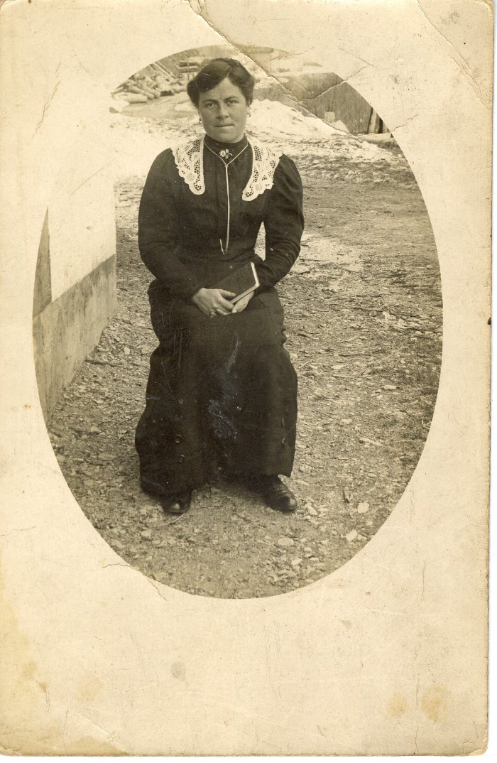
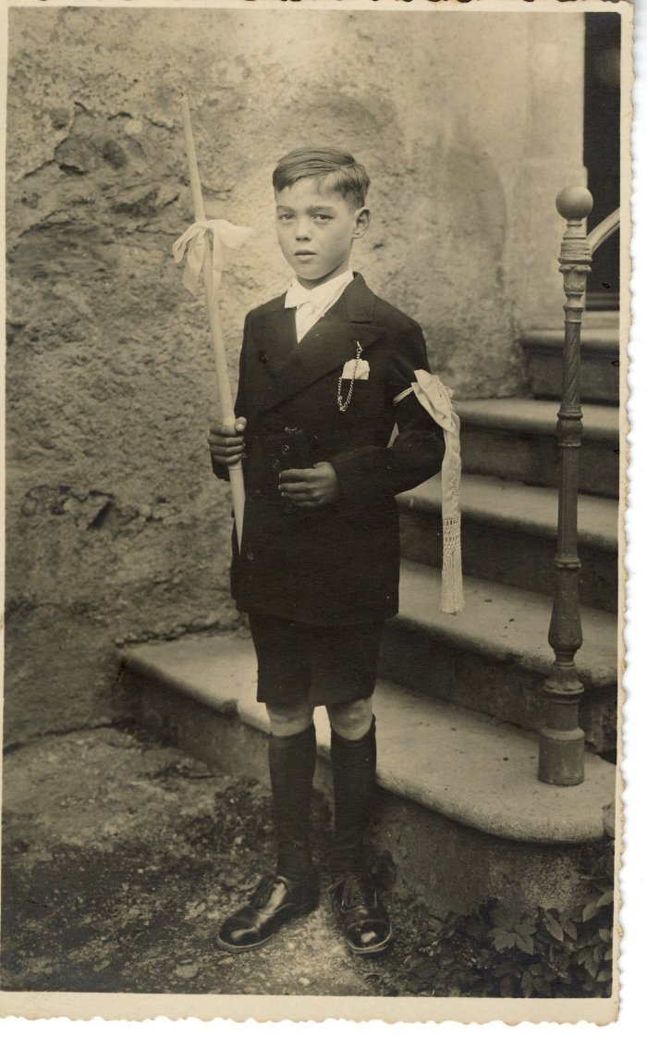
Image | Object | Description | Date
 | Carte Postale - portrait d'une femme (12-001) | Une femme assise
 | Carte Postale - photo d'un jeune garçon communiant (12-002) | Un jeune garçon communiant
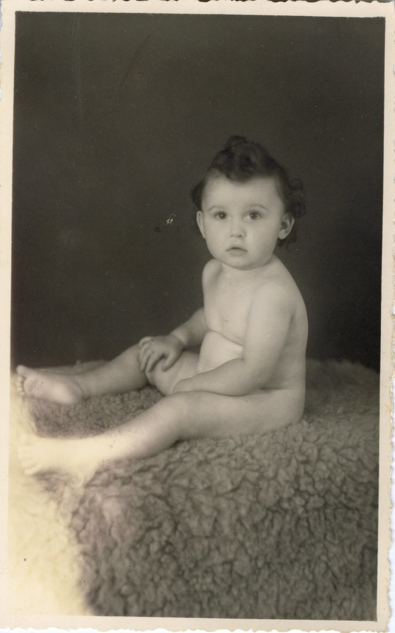
 | Portrait d'un enfant (12-003) | Portrait d'un enfant nu assis
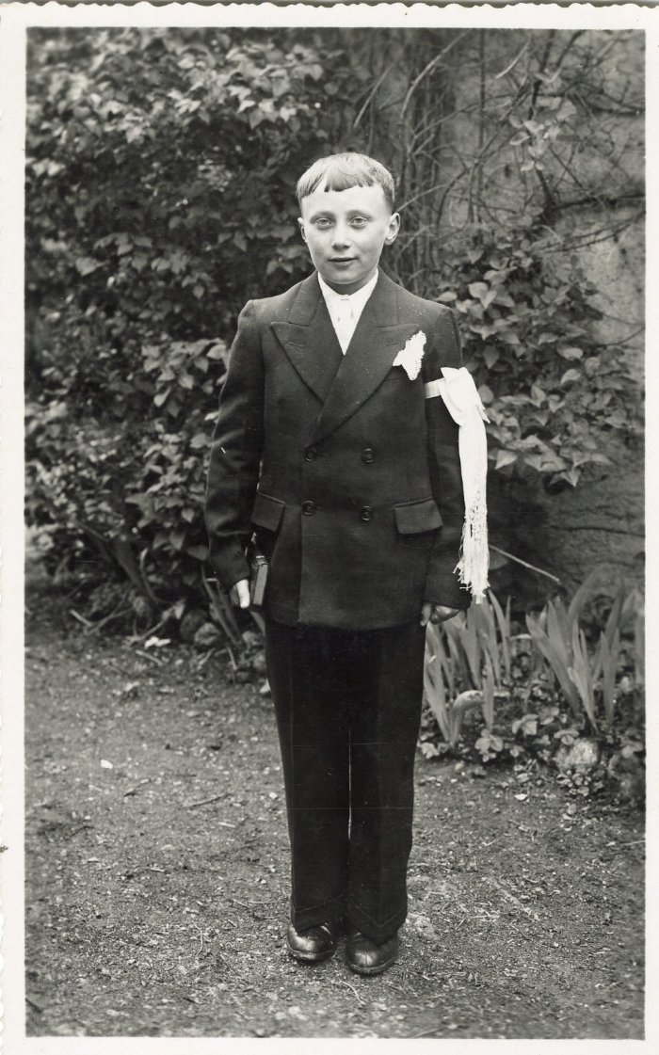
 | Portrait d'un jeune garçon communiant (12-004) | Portrait d'un jeune garçon communiant
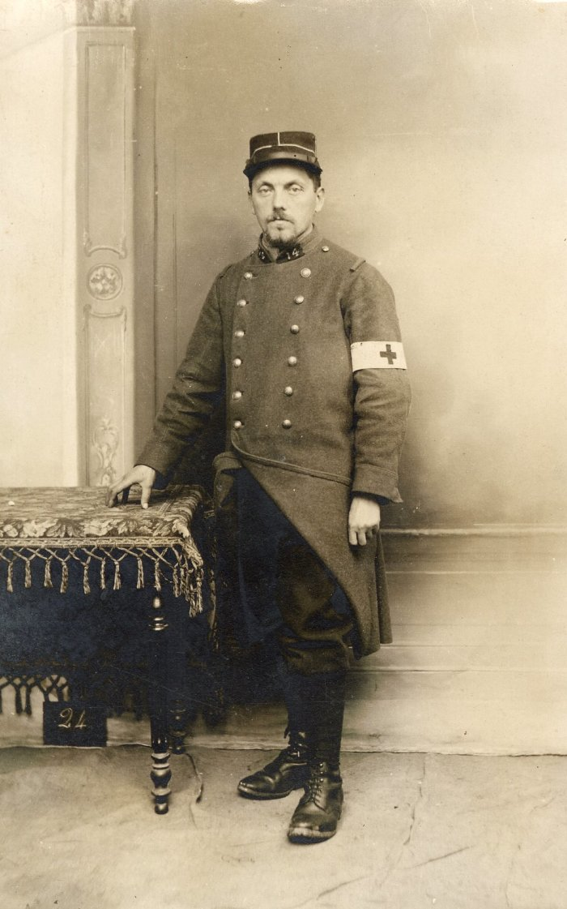
 | Photo d'un soldat (12-005) | Photo d'un soldat portant une croix sur le brassard
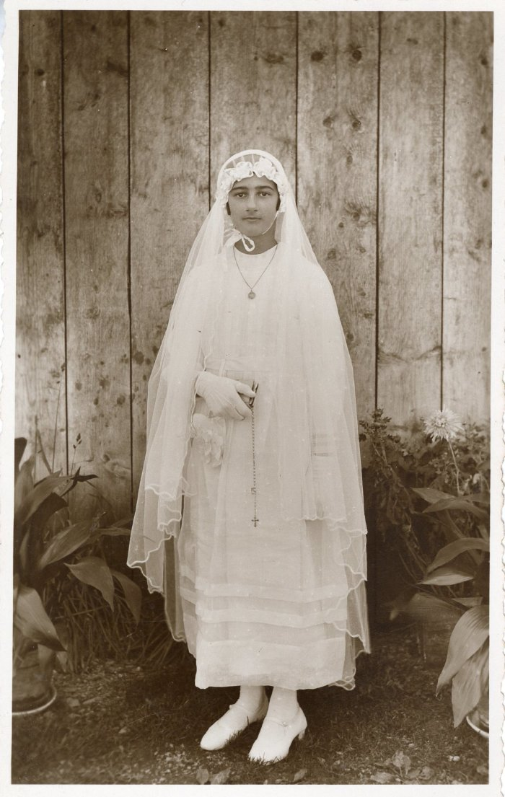
 | Renée Rannaud en communiante (12-006) | Renée Rannaud en communiante
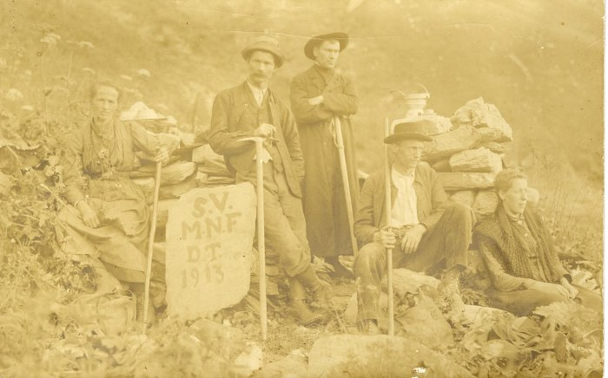 | Photo d'un groupe de montagnards (12-008) | Photo d'un groupe de montagnards avec 3 hommes et 2 femmes en alpage Inscriptions sur la pierre "S.V M.N.F D.T 1913"
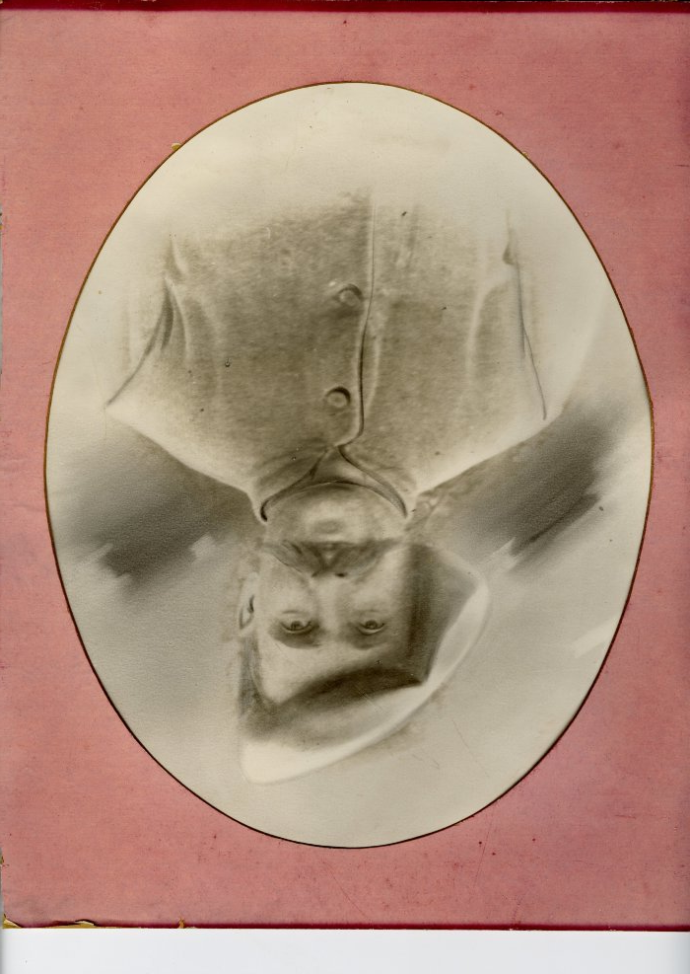
 | Portrait d'un soldat Moccand (12-015) | Portrait d'un soldat Moccand
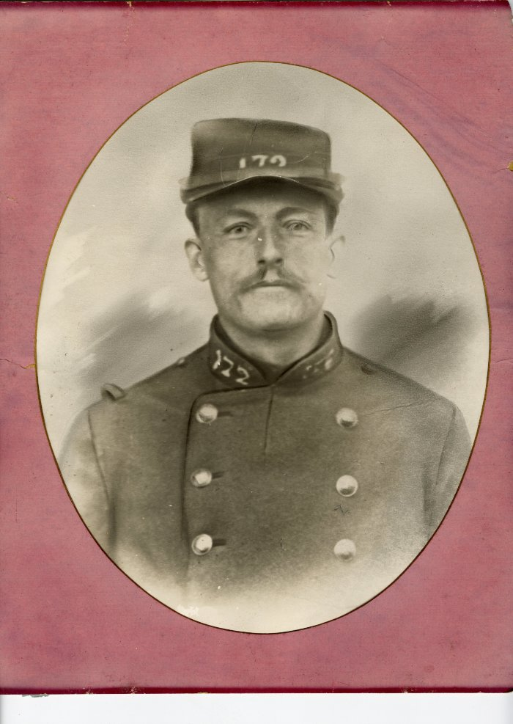
 | Portrait d'un soldat Moccand (12-016) | Portrait d'un soldat Moccand
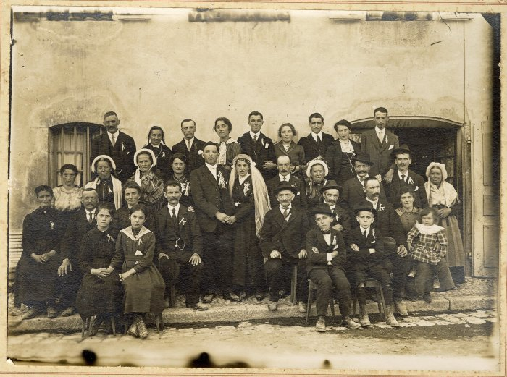 | Photo d'un mariage (12-017) | Photo d'un mariage Présent en bas à gauche Moccand Jean-Marie et Léa
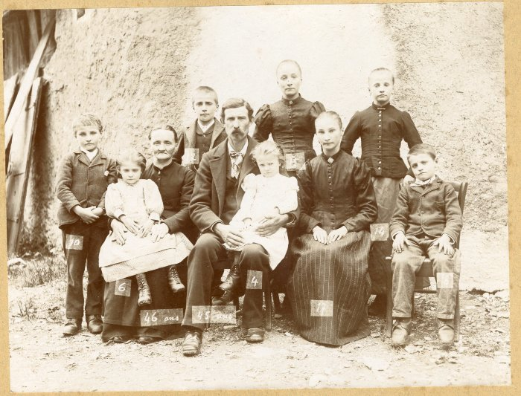 | Photo de famille SOUDANT (12-018) | Photo de famille (SOUDANT ?) Les âges sont indiqués
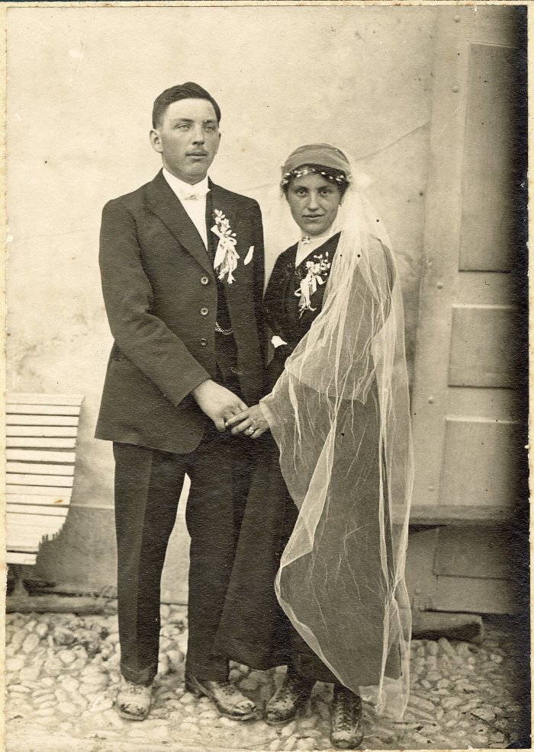
 | Photo d'un mariage (12-020) | Photo de 2 mariés
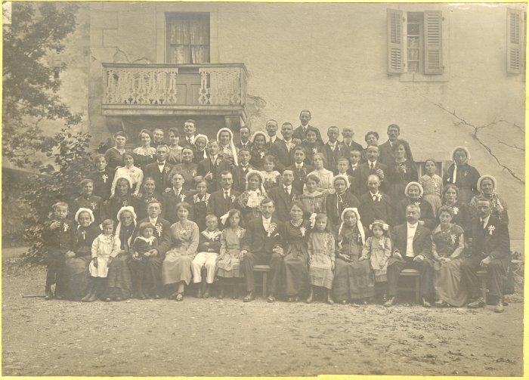 | Photo d'un mariage (12-021) | Photo d'un mariage devant l'abbaye En haut à droite (4e en partant de la droite) : MOCCAND Jean-Marie et Léa
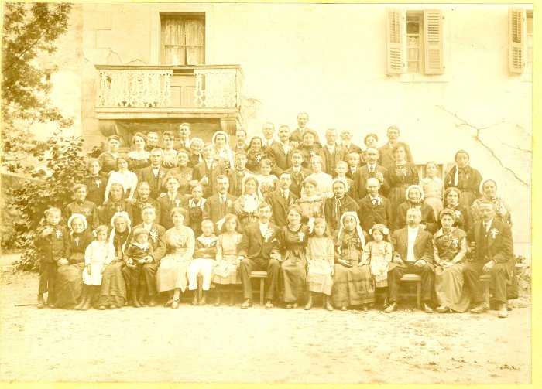 | Photo d'un mariage (12-022) | Photo d'un mariage devant l'abbaye En haut à droite (4e en partant de la droite) : MOCCAND Jean Marie et Léa
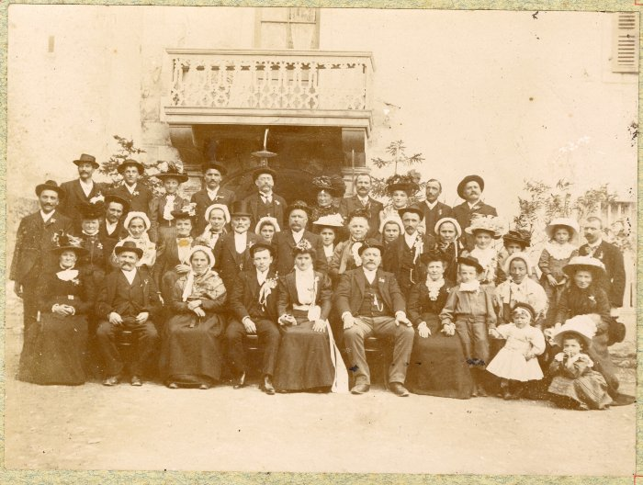 | Photo d'un mariage (12-023) | Photo d'un mariage devant l'abbaye
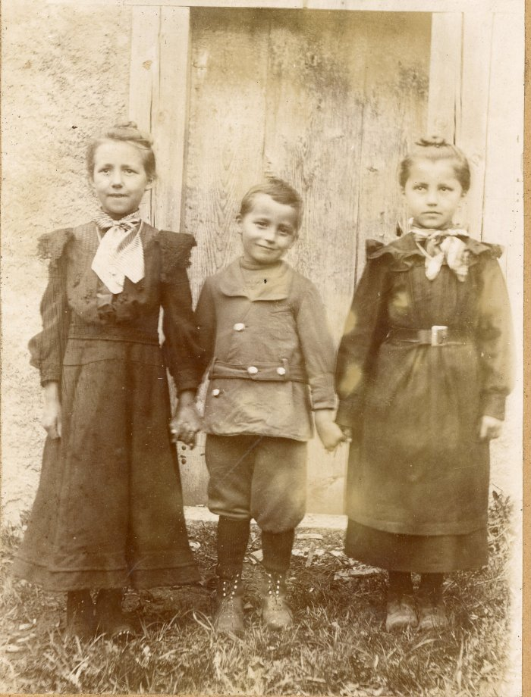
 | Photo de 3 enfants (12-024) | Photo de 3 enfants
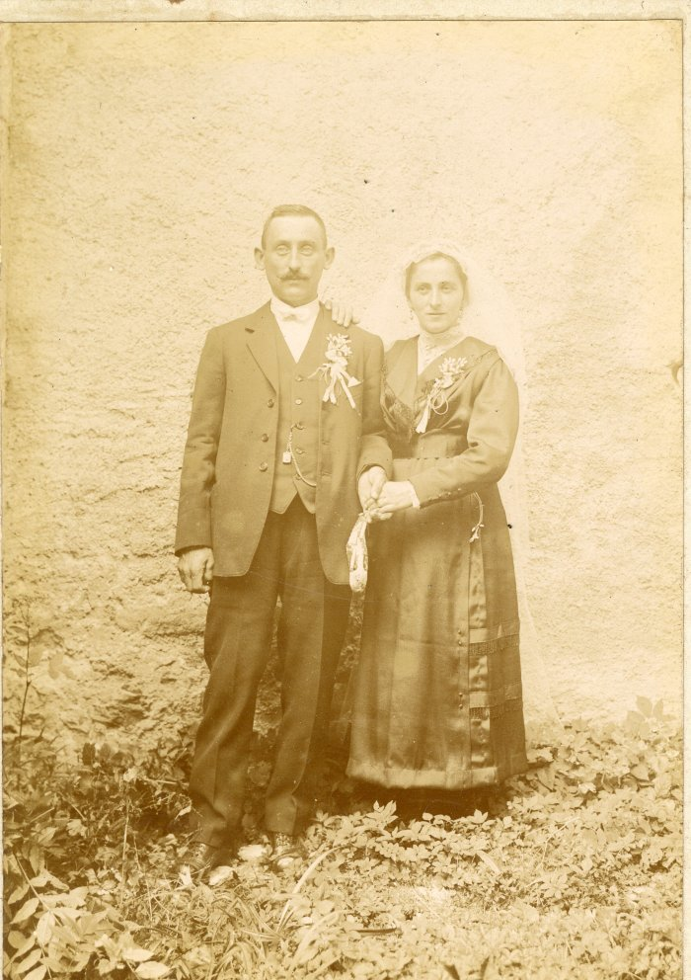
 | Photo des mariés SOUDANT (12-025) | Photo des mariés "Soudant" est marqué à la main derrière la photo
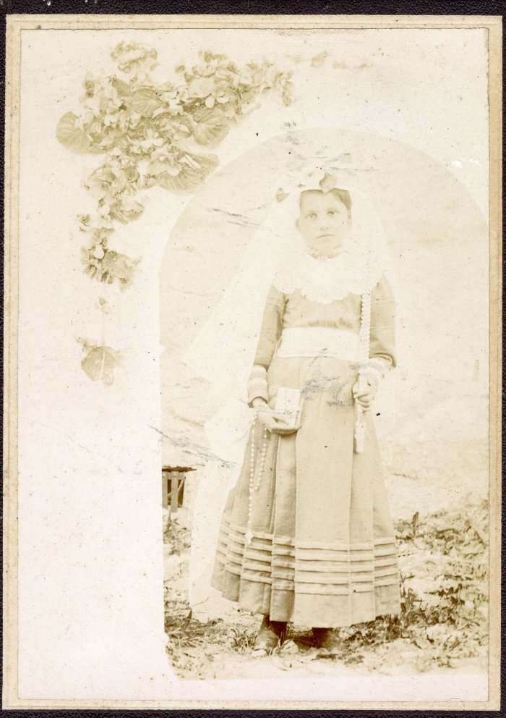
 | Photo d'une jeune fille communiant (12-026) | Photo d'une jeune fille communiant
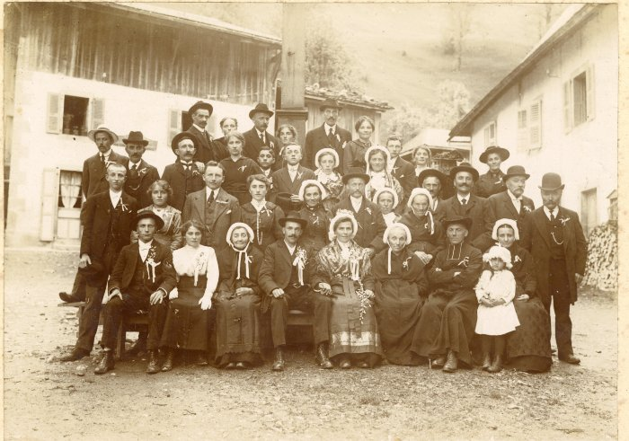 | Photo d'un mariage (12-027) | Photo d'un mariage devant le monument aux morts Au dessus des mariés : MOCCAND Jean Marie
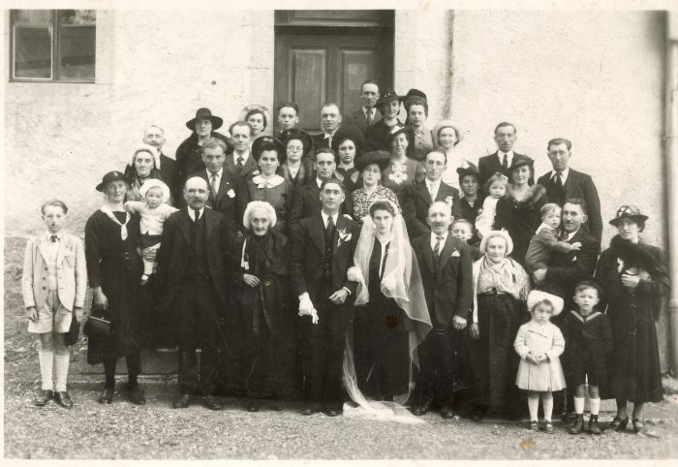 | Photo d'un mariage (12-028) | Photo d'un mariage Au 2e rang à gauche avec un chapeau : DEFFAYET Louise
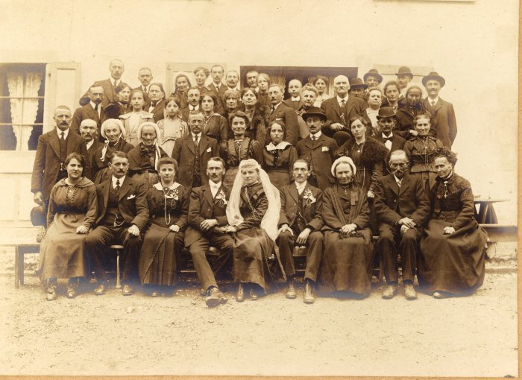 | Photo de mariage (12-030) | Photo de mariage Au dessus des mariés : MOCCAND Jean-Marie et Léa
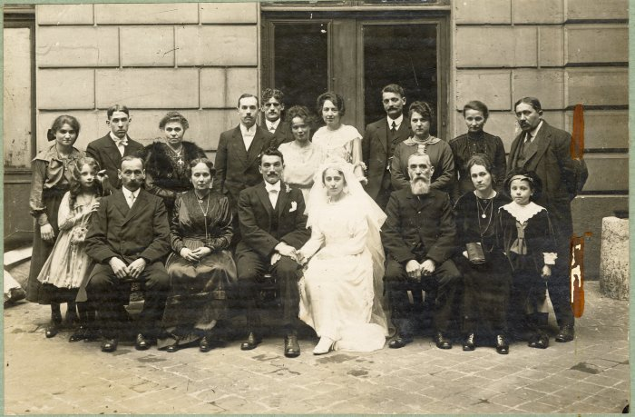 | Photo d'un mariage à Paris d'une famille sizère (12-031) | Photo d'un mariage à Paris d'une famille sizère
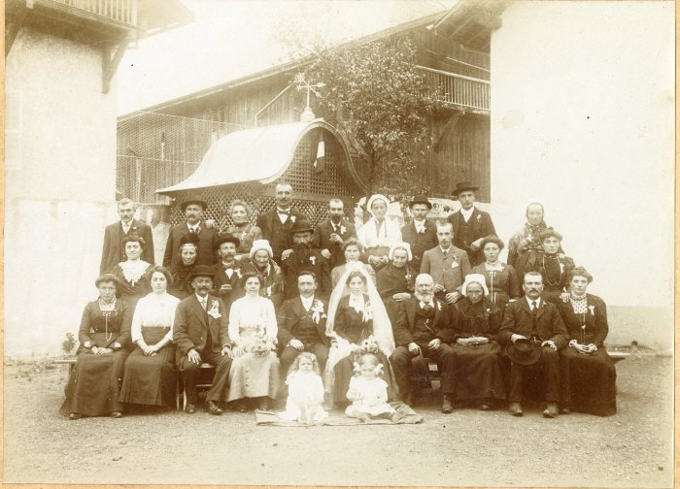 | Photo de mariage de Nicolas PIN et Marie GAY - 1913 (12-034) | Photo de mariage de Nicolas PIN et Marie GAY le 4 octobre 1913
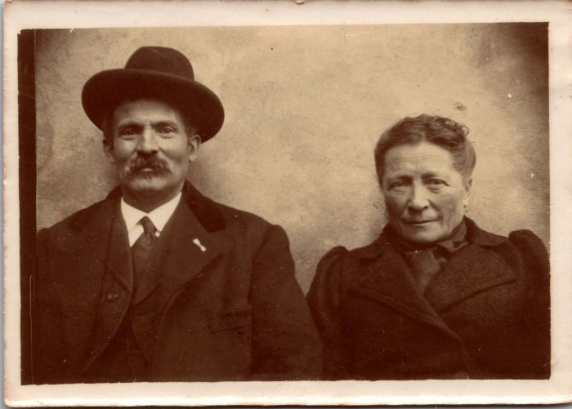 | Pierre Soudant et sa femme Fauchette (12-057) | Pierre Soudant et sa femme Fauchette
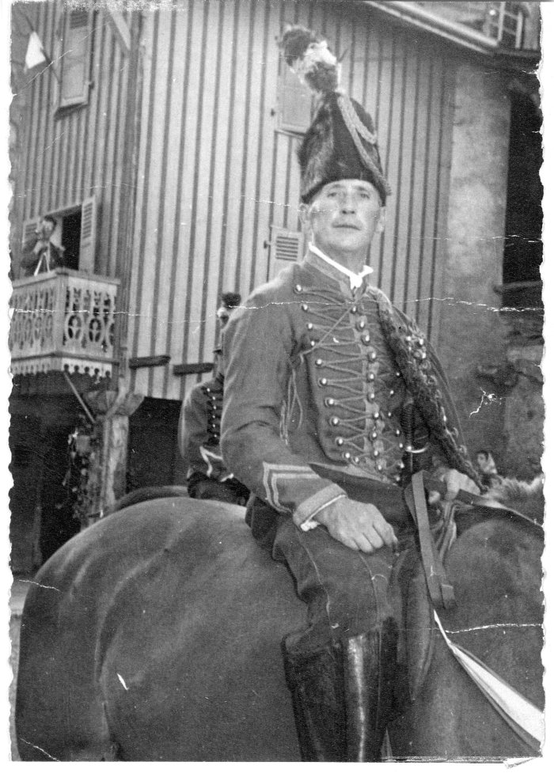
 | Photo de François Forax 1960 (17-001) | Photo de François Forax 1960 à cheval (surement en tenue de gendarme) pour fêter le centenaire du rattachement de la Savoie à la France.
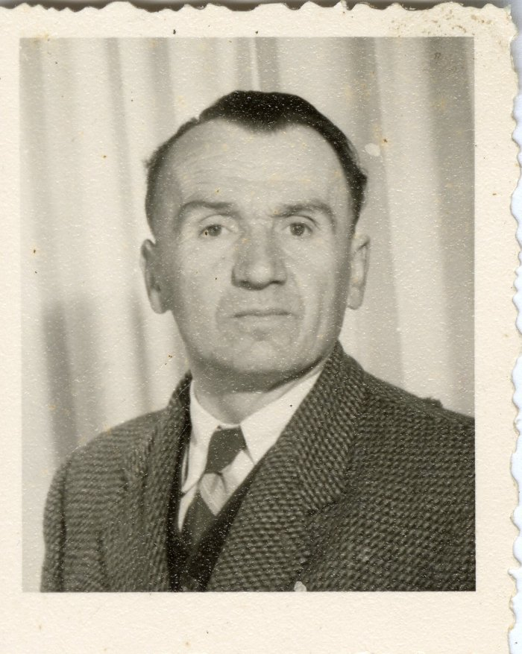
 | Photo de Baptiste JOENNOZ (19-002) | Photo d'identité de Baptiste JOENNOZ
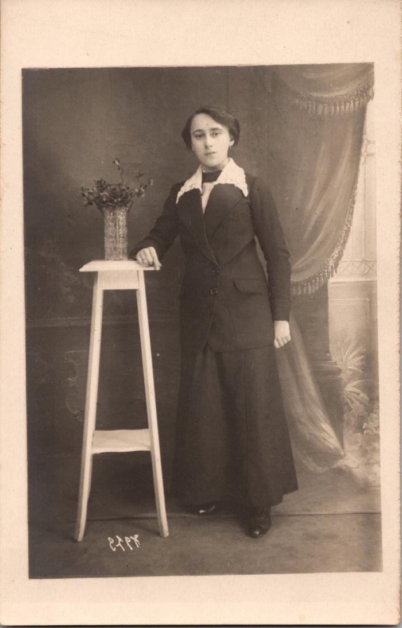
 | Portraits (2-1588)
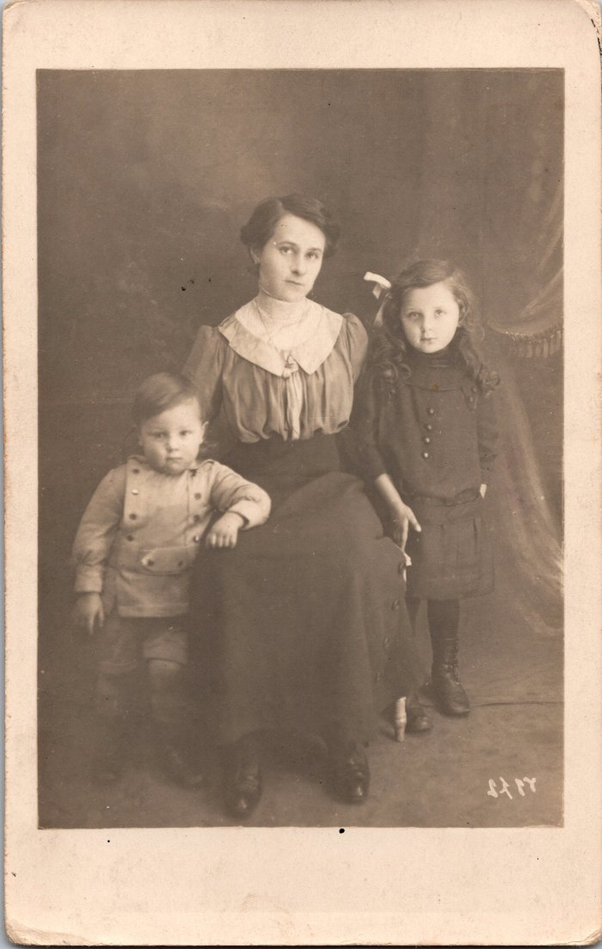
 | Photo de Mélanie, Yvonne et Maurice MOCCAND à Paris en 1915 (2-1593) | Photo de Mélanie, Yvonne et Maurice MOCCAND à Paris en 1915
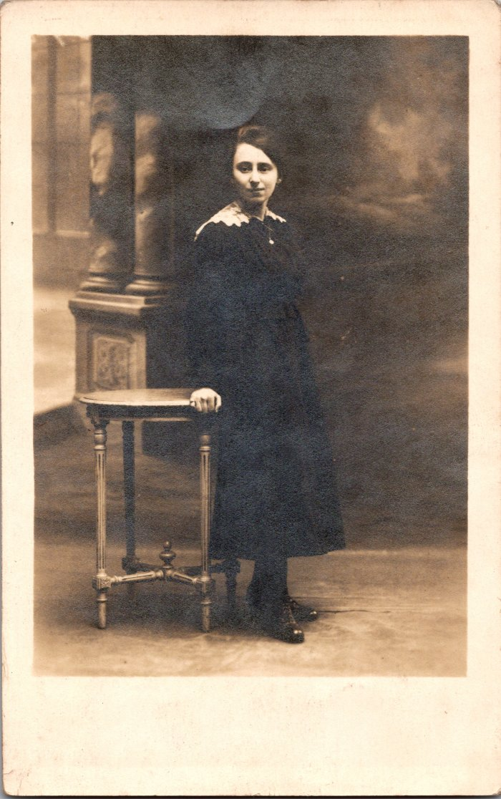
 | Photo d’Eugénie MOCCAND - 1917 (2-1596) | Photo d’Eugénie MOCCAND - 1917
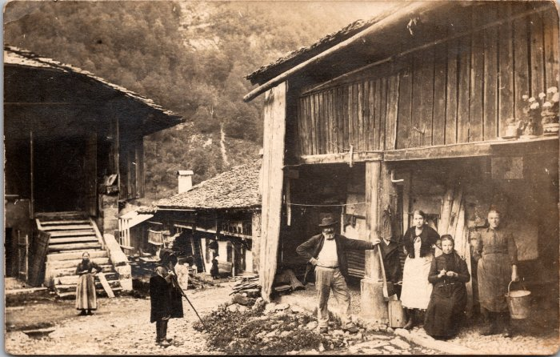 | Photo de famille au Fay - 1912 (2-1650) | Photo de famille au Fay
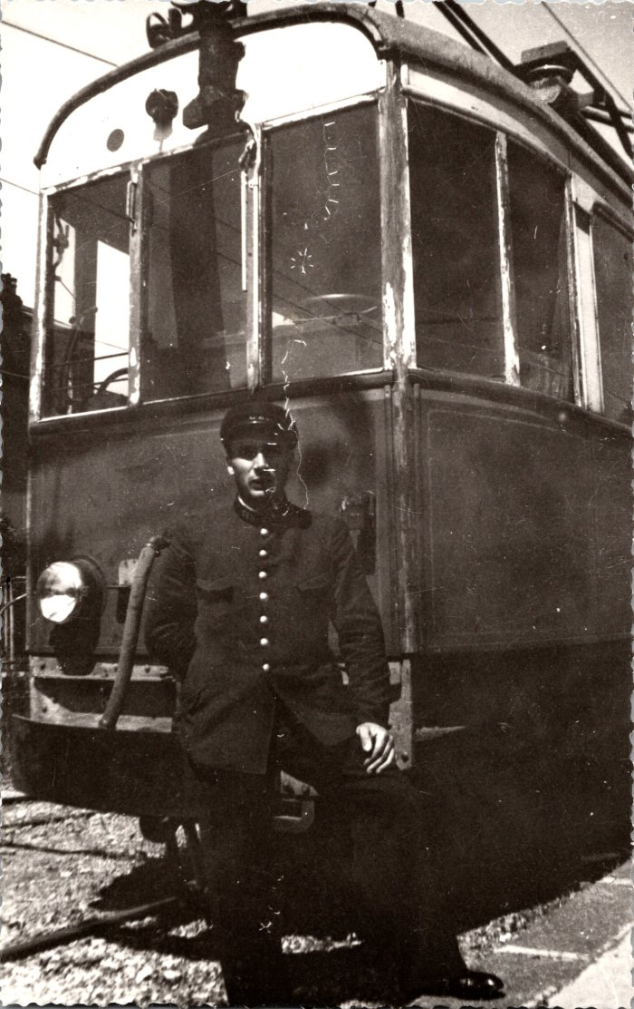
 | Photo de Célestin BAUD à la gare d'Annemasse - 1942 (2-280) | Photo de Célestin BAUD à la gare d'Annemasse - 1942
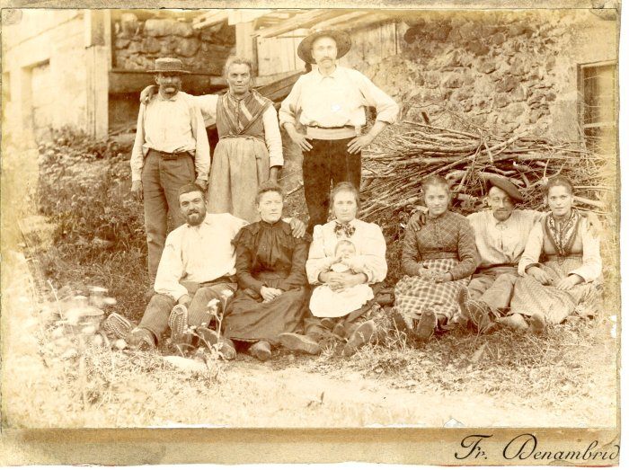 | Photo de la famille d'Irène Mogenier à Salvagny (21-013) | Photo de la famille d'Irène Mogenier à Salvagny dans les années 1900-1910 Edition Denambride
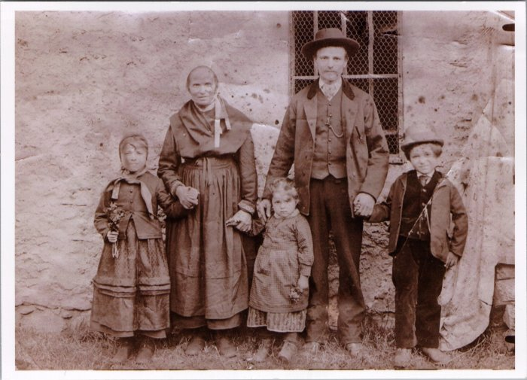 | Photo de famille RANNAUD (23-012) | Photo de famille RANNAUD Enfants de gauche à droite : Madeleine RANNAUD (Marraine d'Irène), Louise RANNAUD, François RANNAUD (Vanvey) Grand-mère des enfants - Père des enfants
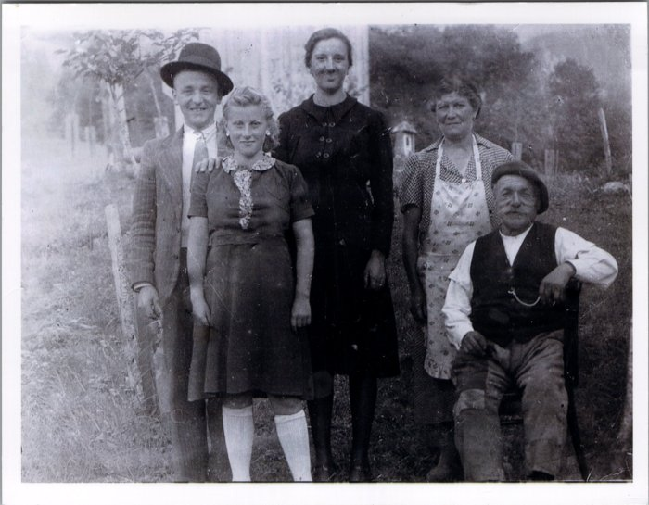 | Photo de famille MOGENIER (23-013) | Photo de famille MOGENIER Noel MOGENIER, Aline VAGNAT (née MOGENIER), Irène MOGENIER (née BECHRICH), Jean MOGENIER (Ptit homme)
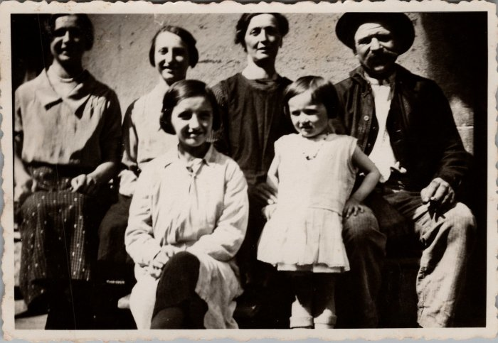 | Photo de famille RANNAUD - 1934 (23-014) | Photo de famille RANNAUD le 9 septembre 1934 RANNAUD Louise, Anna, Sidonie, François, Irène, Colette
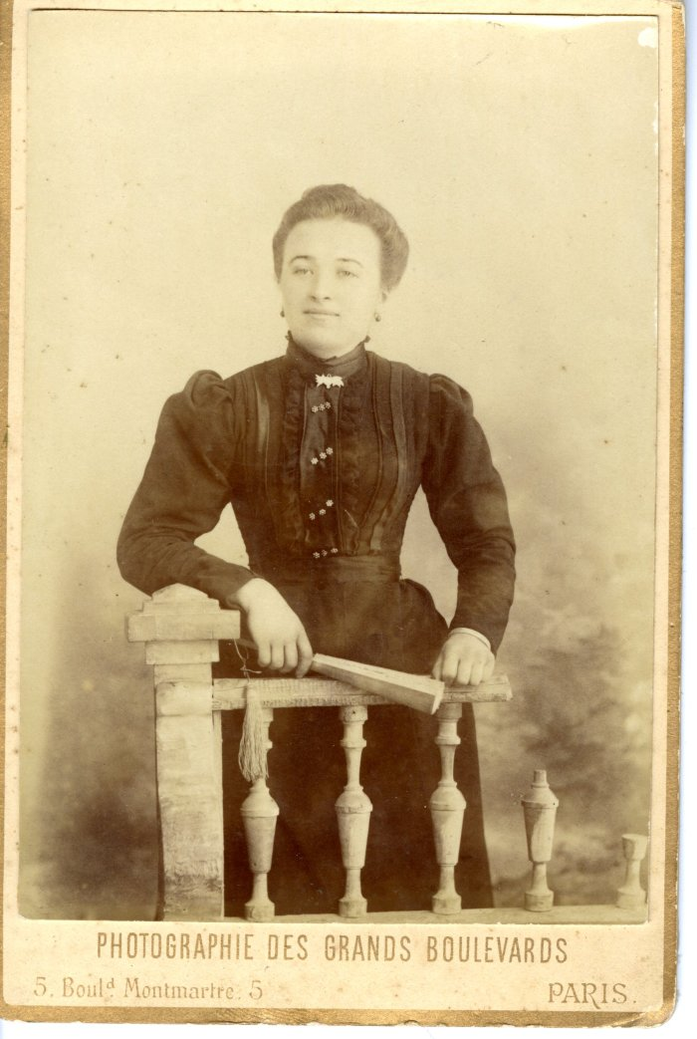
 | Portrait de Marie DEFFAYET épouse d'Elie JOENNOZ (24-002) | Portrait de Marie DEFFAYET épouse d'Elie JOENNOZ dans les années 1900 1871-1946
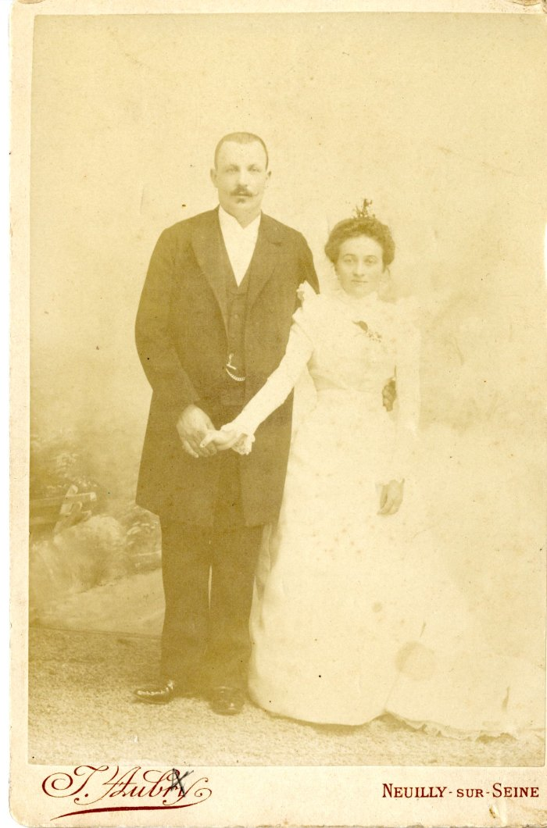
 | Photo du mariage de Marie DEFFAYET et Elie JOENNOZ (24-003) | Photo du mariage de Marie DEFFAYET et Elie JOENNOZ dans les années 1900
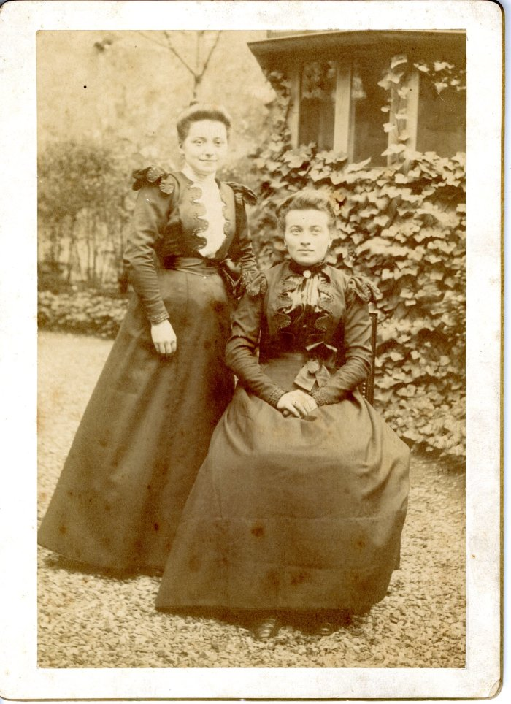
 | Photo de Lucie et Marie DEFFAYET (24-004) | Photo de Lucie (épouse Paulier) et Marie DEFFAYET (épouse Joennoz) dans les années 1900
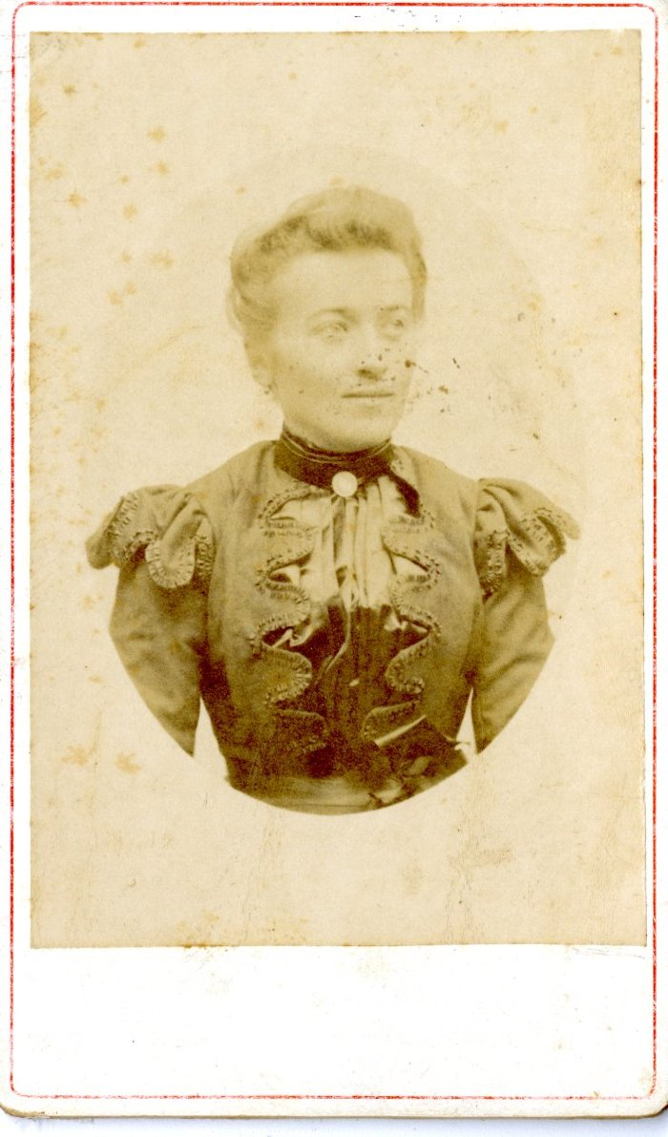
 | Portrait de Marie DEFFAYET (24-005) | Portrait de Marie DEFFAYET, épouse Joennoz dans les années 1900
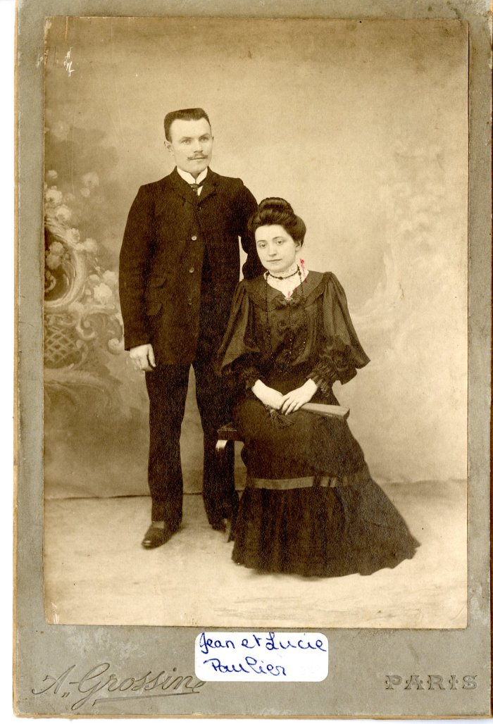
 | Photo de Jean PAULIER et Lucie PAULIER (24-006) | Photo de Jean PAULIER (1879-1974) et Lucie PAULIER (née DEFFAYET 1881-1922)
 | Portrait de Lucie DEFFAYET (24-007) | Portrait de Lucie DEFFAYET (épouse PAULIER) dans les années 1900
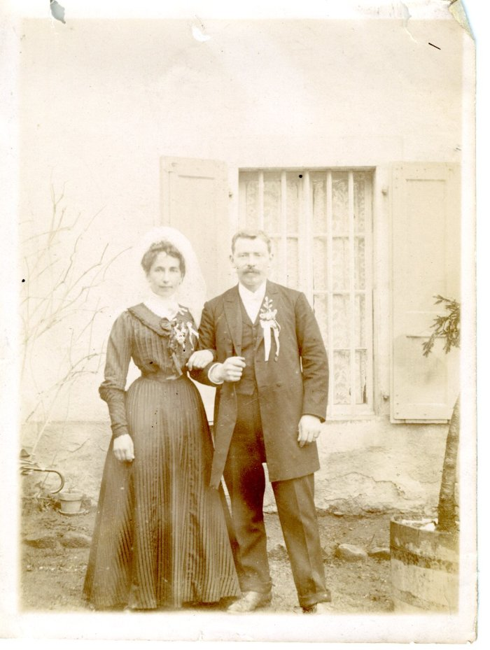
 | Photo du mariage d'Adelaide RICHARD POMET et Pierre DEFFAYET (24-008) | Photo du mariage d'Adelaide RICHARD POMET et Pierre DEFFAYET (parents d'Anna DEFFAYET) probablement en 1910
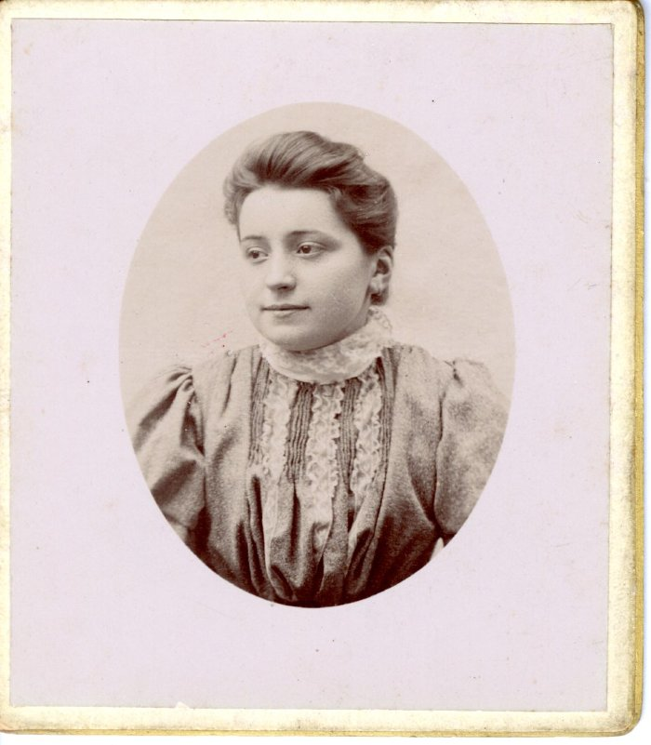 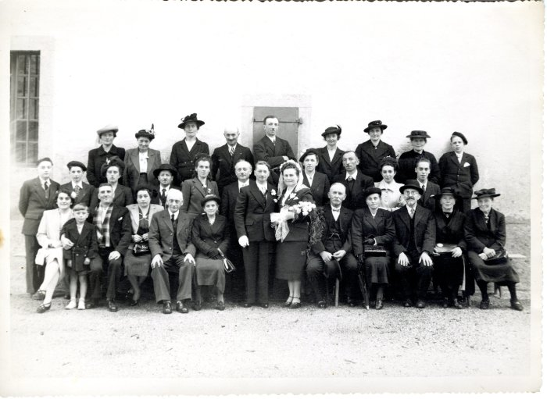 | Photo d'un mariage en 1940 (24-015) | Photo d'un mariage en 1940
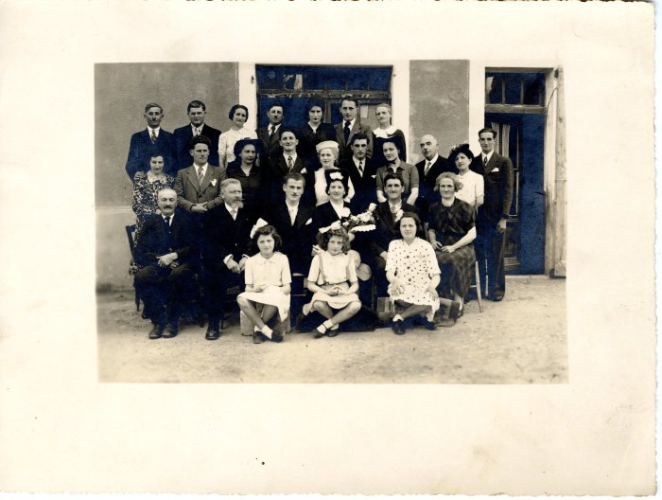 | Photo de groupe - 1940 (24-016) | Photo de groupe probablement d'un mariage en 1940
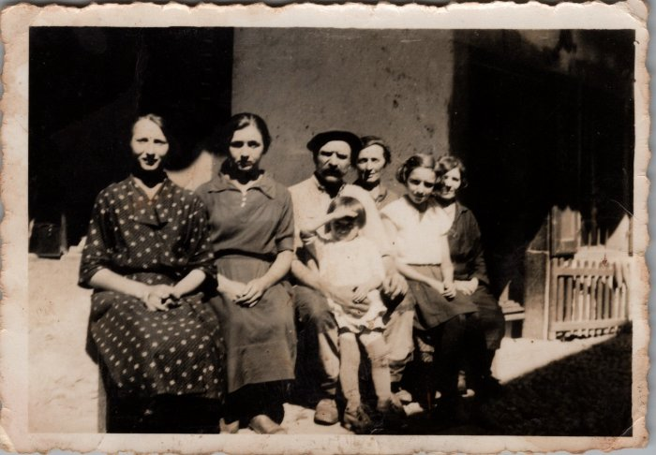 | Famille RANNAUD (VANVEY) 1940 (24-054) | Famille RANNAUD (VANVEY) 1940 Anne-Marie, Louise, François, Sidonie (née FORAX), Irène, Madeleine, enfant : Colette
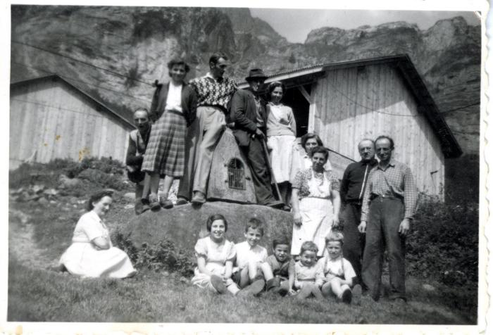 | Photo de groupe devant l'oratoire du Boret (27-028) | Photo de groupe devant l'oratoire du Boret dans les années 1950
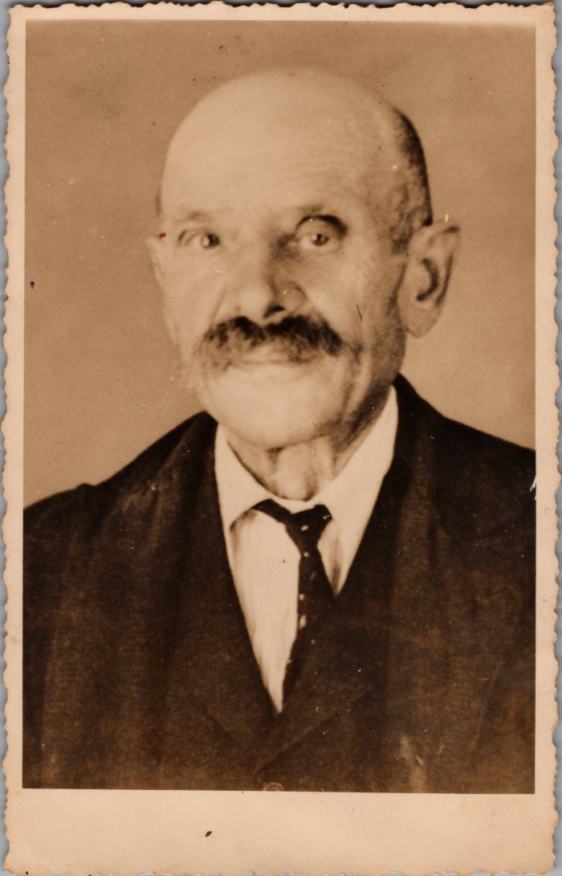
 | Portrait de François RANNAUD d'Englène (27-035) | Portrait de François RANNAUD (VANVEY) d'Englène (Anglenaz)
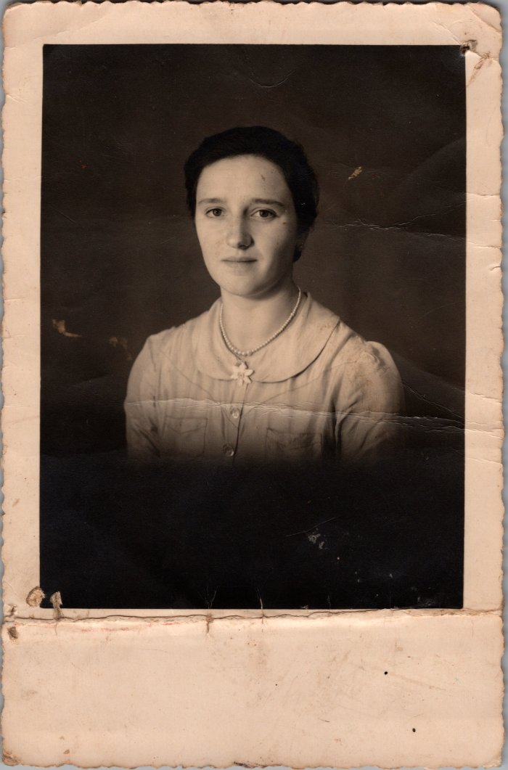
 | Portrait d'Irène MOGENIER - 1942 (27-042) | Portrait d'Irène MOGENIER (née RANNAUD) - 1942
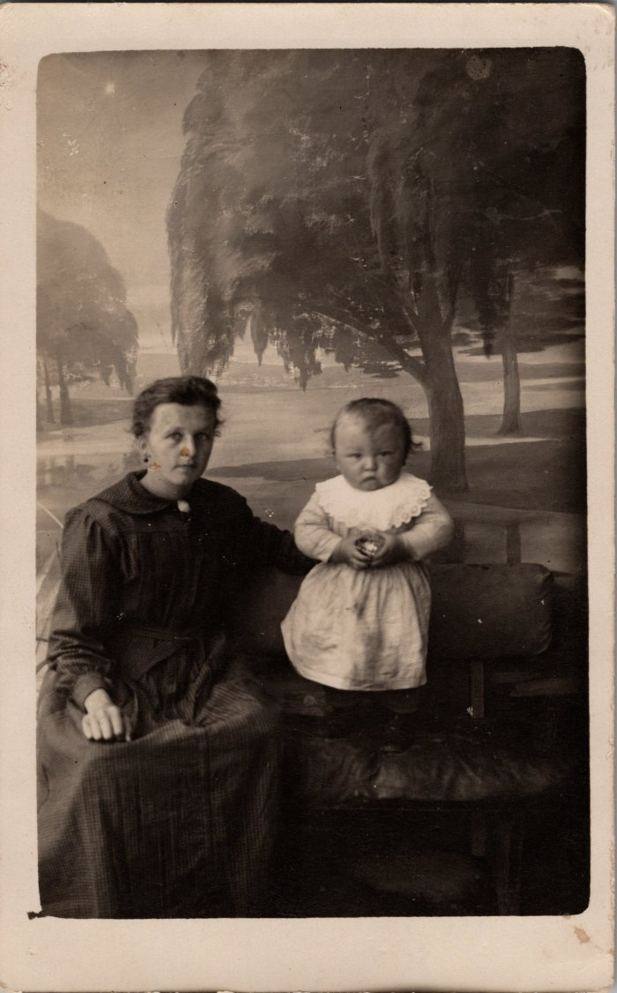
 | Adeline RANNAUD et Noel MOGENIER -1922 (27-047) | Adeline RANNAUD (née MOGENIER) et Noel MOGENIER -1922
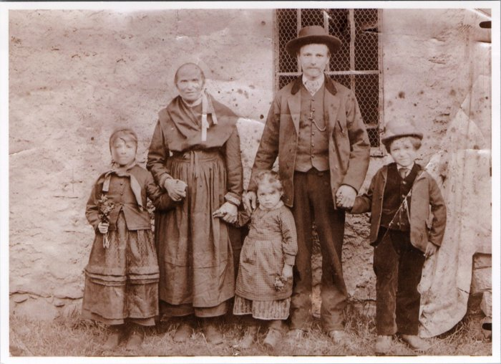 | Famille RANNAUD "d'Anglenaz" à Englène - 1900 (27-055) | Famille RANNAUD "d'Anglenaz" à Englène - 1900 Madeleine, grand mère, Louise, père des enfants et François
 | Mr et Mme René DENAMBRIDE à Paris (28-001) | Mr et Mme René DENAMBRIDE à Paris

 | Portraits de Hugette, Denise et Odette ROUGE (28-007) | Portraits de Hugette, Denise et Odette ROUGE à l'école à Paris
 | Photo d'Odette ROUGE, Eliane PIN, Roland PIN, Huguette et Denise ROUGE, duchesse de Savoie à Paris -1956 (28-008) | Photo d'Odette ROUGE, Eliane PIN (WIRION), Roland PIN, Huguette et Denise ROUGE, duchesse de Savoie à Paris -1956

 | Portrait de Marie Joseph Raphet ROUGE - 1922 (28-009) | Portrait de Marie Joseph Raphet ROUGE en 1922 Née en 1905, partie à 17 ans à Paris
 | Mariage dans la famille DEFFAYET (4-198) | Mariage dans la famille DEFFAYET
 | Mariage de Clément MOCCAND et Germaine BARBIER-JOATHON - 1938 (40-003) | Mariage de Clément MOCCAND (Bamboche) et Germaine BARBIER-JOATHON - 1938 De gauche à droite : 1er rang : Raymonde MOCCAND (épouse BIORD), "père et mère Bamboche", Clément MOCCAND, Germaine BARBIER JOATHON, Stéphanie BARBIER JOATHON, François-Marie DENAMBRIDE "Payet", Edouard DENAMBRIDE, Marcelle BARBIER JOATHON "Manet" 2e rang : Sidonie DUCROZ, Joséphine FORAX "Titine", "Mainson", Angèle RICHARD POMET (épouse MOCCAND) "castanière", "néné" PONCE MOCCAND, Irène ou Maurise, Edouard GURLIE (décédé en 1942), Eugénie BARBIER JOATHON "Gurlie", Célestine RICHARD (MONET) "Casse", Marie NICOUD

 | Communion de René DENAMBRIDE et François Marie DENAMBRIDE - 1911 (40-004) | Communion de René DENAMBRIDE "Ruffi" et François Marie DENAMBRIDE - 1911
 | Photo du mariage de Fernand BARBIER et Irène RICHARD - 1945 (40-007) | Photo du mariage de Fernand BARBIER (Pirou) et Irène RICHARD (Jules) - 1945

 | Mariage de Maurice PERRIER et Marie Ange DEFFAYET - 1943 (40-008) | Mariage de Maurice PERRIER (Barnabat) et Marie Ange DEFFAYET - 1943

 | Mariage de Françoise BARBIER et Joseph RANNAUD - 1905 (40-009) | Mariage de Françoise BARBIER et Joseph RANNAUD dit "José Guilet"- 1905
 | Mariage de Joseph RANNAUD et sa femme italienne - 1915 (40-012) | Mariage de Joseph RANNAUD (ancien maire) et sa femme italienne - 1915 2e rang : Françoise BARBIER (3e en partant de la droite) et Louis MOCCAND "De la gouille" (4e en partant de la droite)

 | Mariage de Laurent RICHARD et Jeanne (40-029) | Mariage de Laurent RICHARD et Jeanne

 | Photo de François Marie DENAMBRIDE - 1928 (40-043) | Photo de François Marie DENAMBRIDE le 27 avril 1928

 | Portrait au fusain d'un poilu du 55e régiment (RANNAUD ou JOENNOZ) -1914 (42-004) | Portrait au fusain d'un poilu du 55e régiment (RANNAUD ou JOENNOZ) - 1914
 | Photo d'un mariage devant les 7 Monts à Samoëns dans les années 1900 (42-006) | Photo d'un mariage devant les 7 Monts à Samoëns dans les années 1900

 | Portrait au fusain du père de Blanche RANNAUD FAVRE (42-007) | Portrait au fusain du père de Blanche RANNAUD FAVRE avant 1900

 | Portrait au fusain d'une femme (42-010) | Portrait au fusain d'une femme (probablement de la famille RANNAUD) avant 1900

 | Photo de Joseph JOENNOZ (42-011) | Photo de Joseph JOENNOZ (1904-1995)

 | Photo de Blanche RANNAUD FAVRE (42-012) | Photo de Blanche RANNAUD FAVRE (épouse de Joseph JOENNOZ)
 | Photo de communiantes avec leurs familles devant l'abbaye (42-013) | Photo de communiantes avec leurs familles devant l'abbaye dans les années 1900
 | Photo de mariage vers 1910-1920 (42-014) | Photo de mariage prise devant l'abbaye vers 1910-1920

 | Photos de Marcelle et André en avril 1928 (5-004) | Photos de Marcelle et André en avril 1928

 | Portrait d'Amélie BRUN (5-007) | Portrait d'Amélie BRUN
 | Photo de groupe à Salvagny (51-053) | Photo de groupe à Salvagny

 | Photo d'Alfred Wills et Auguste Balmat à Chamonix, 1857 (55-022) | Photo d'Alfred Wills et Auguste Balmat à Chamonix, 1857

 | Photo de François Marie et Marcelle DENAMBRIDE (6-001) | Photo de François Marie et Marcelle DENAMBRIDE

 | Photo de la famille d'André MOCCAND - 1958 (6-005) | Photo de la famille d'André MOCCAND - 1958

 | Photo de Joseph MOCCAND "tonkin" (6-007) | Photo de Joseph MOCCAND "tonkin"

 | Photo du père de Germain DENAMBRIDE (6-018) | Photo du père de Germain DENAMBRIDE

 | Photo de Marcelle FONTENELLE avec un homme et un enfant (6-020) | Photo de Marcelle FONTENELLE (cousine de Pierre MOCCAND) avec un homme et un enfant
 | Photo souvenir du 13 aout 1936 (6-022) | Photo souvenir du 13 aout 1936 Angèle MOCCAND et (tout à droite) Olga

 | Photo d’André MOCCAND en communiant (6-030) | Photo d’André MOCCAND en communiant

